源数据路径
 | 表 | 步骤 |  |  | 6/4 思唯确认
1 | TIKTOK-在线商品 | 1， | 积加-》销售-》商品管理-》Tiktok自运营-》筛选店铺-》筛选在售 店铺： 美国TK-艾斯特尼-美区跨境1店 美国TK-艾斯特尼-美区跨境2店 美国TK-艾斯特尼-美区跨境3店 美国TK-艾斯特尼-英国直邮店:GB 美国TK独立站-shopify:Global 美国TK-艾斯特尼-欧洲直邮店:IT 美国TK-艾斯特尼-欧洲直邮店:FR 美国TK-艾斯特尼-欧洲直邮店:ES 美国TK-艾斯特尼-欧洲直邮店:DE | 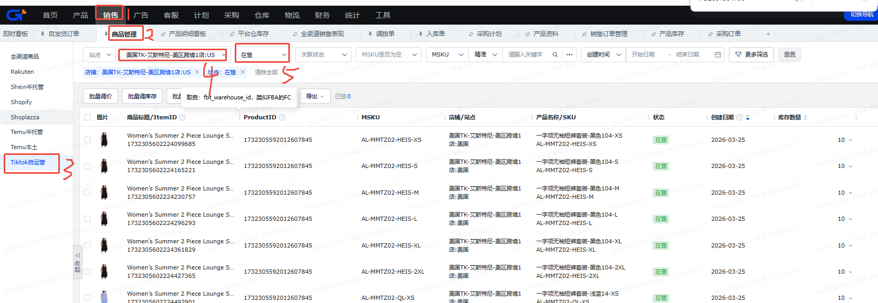 | OK
 |  | 2， | 导出-》导出查询结果 | 
2 | 站点产品库存-自定义导出 | 1， | 积加-》仓库-》产品库存-》站点产品库存》筛选仓库-》筛选共享 仓库： 美区： 美国TK-国内厦门仓 万邑通:USKY3_Warehouse 万邑通:USWC2_Warehouse 万邑通:USWC_Warehouse 美国TK-艾斯特尼-美国谷仓:美西仓库 美国TK-厦门直邮仓 英区： 美国TK-国内厦门仓 美国TK-厦门直邮仓 美国TK-艾斯特尼-英国退件仓:英国仓 万邑通:UKTW Warehouse | 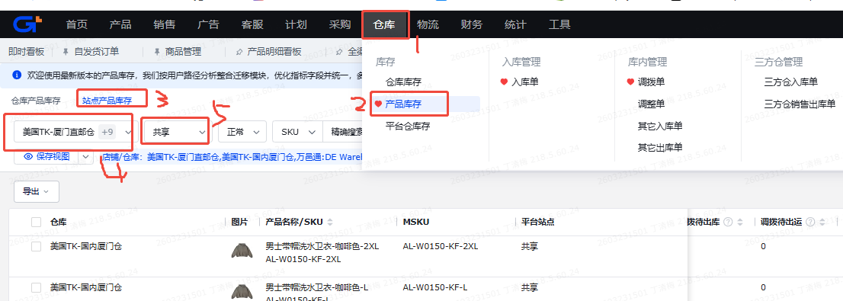
 |  | 2， | 导出-》自定义导出 | 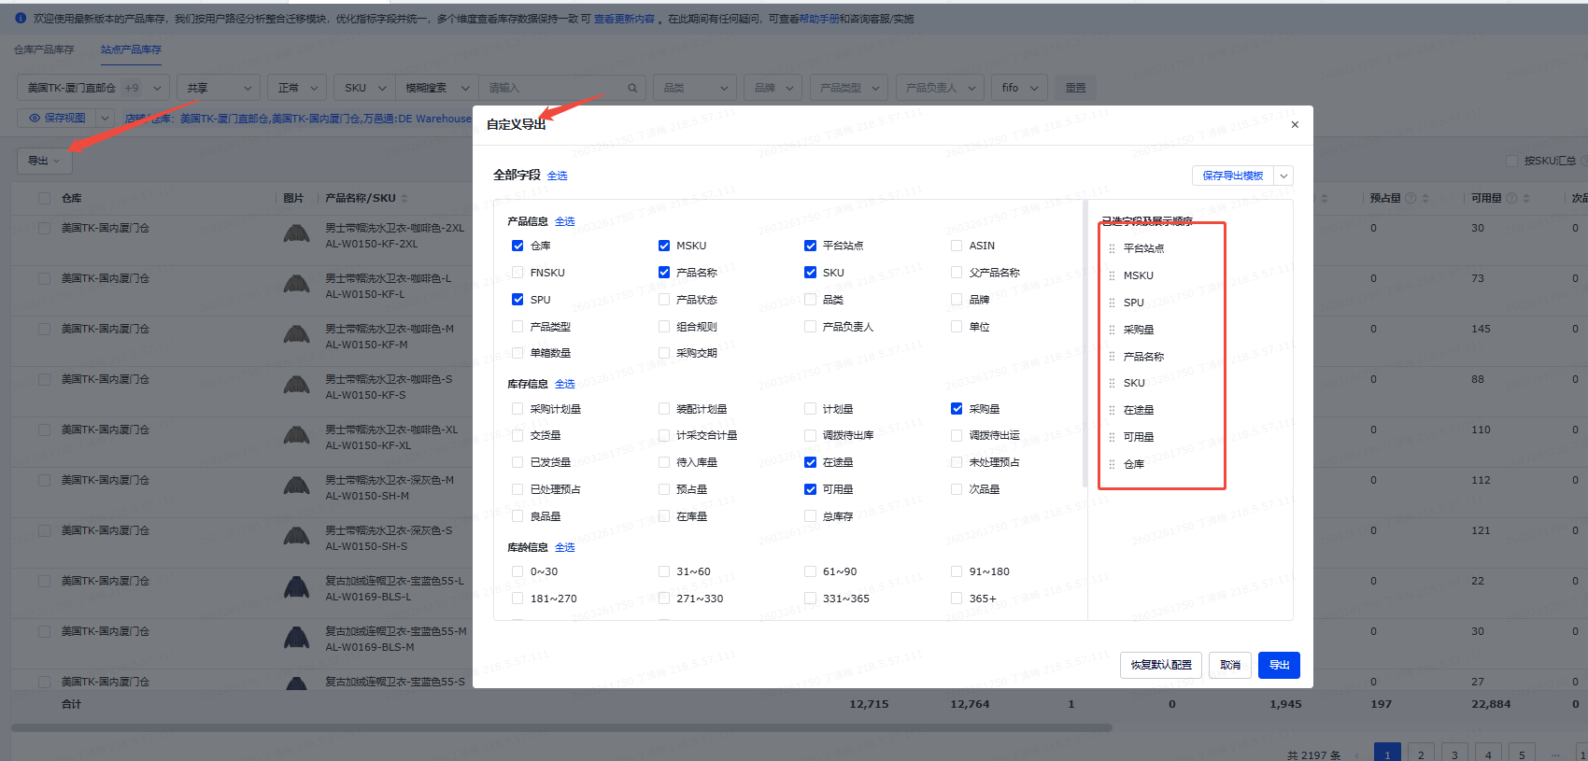
3 | TikTok.FBT库存-自定义导出 | 1， | 积加-》仓库-》平台仓库存-》TikTok自运营》筛选仓库为美国TK-艾斯特尼-美区跨境1店:US_FBT-》筛选同步状态为正常 | 
 |  | 2， | 导出-》自定义导出 | 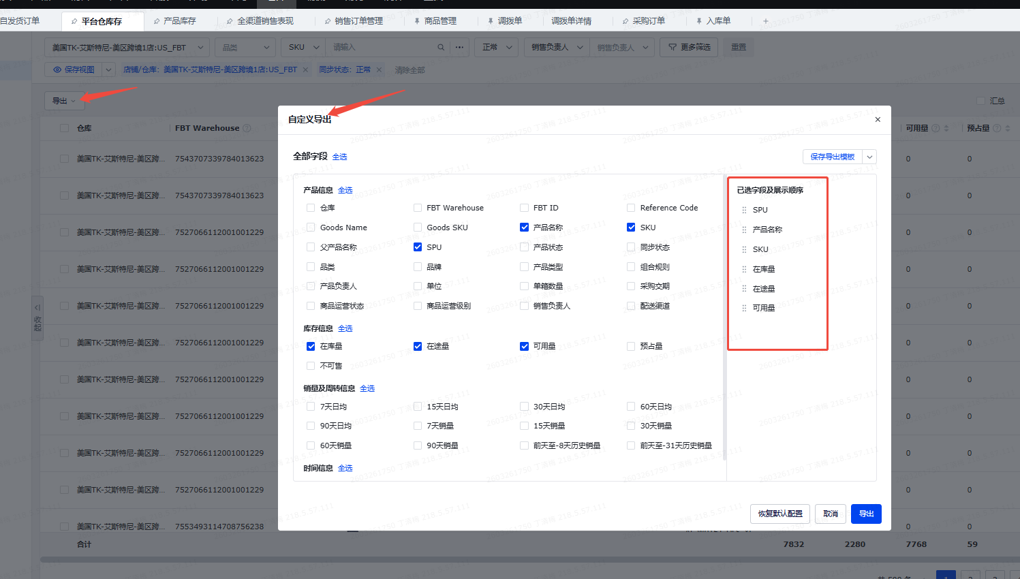
4 | 积加-商品管理-可用库存 |  | 积加-》仓库-》产品库存-》站点产品库存》筛选仓库-》筛选共享-》库存数量 | 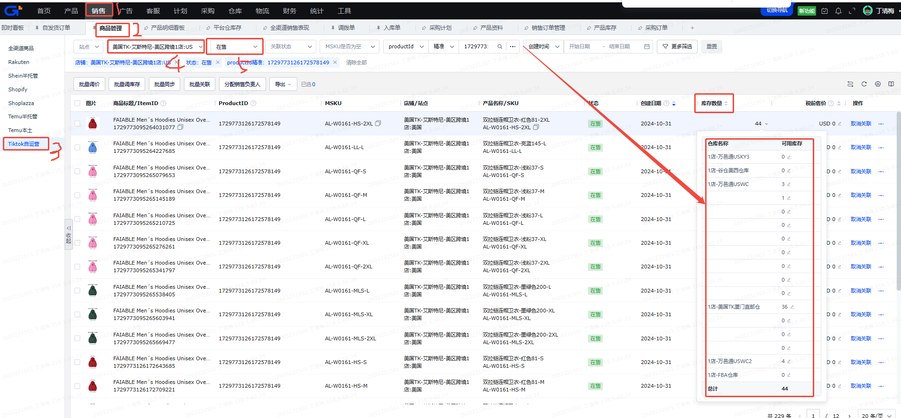 | 这个地方是用RPA实现吗？积加无法导出（跟武法确认是用API实现） 但是TIKTOK店铺后台导出是有仓库的 另外这个仓库会随着FBT的占比增加新增仓库出来，需要确认识别增加和归类到FBT

映射表
 | 库存逻辑 | 原目标字段 | 目标字段（最终要在看板上的字段名字）6/4 | 字段解释（需要出现在目标字段上的字段说明） | 源数据表（数据源表或者位置的名称） | 关联字段（数据源表中对应的字段） | 源字段名称（数据源表中的字段名称，映射使用） | 条件/需求公式(没有为空) | 最终数据表（呈现在看板的哪个位置） | 模块 | 备注 |  |  | 6/4 思唯 | 修改内容
产品基本信息 |  |  | 时间 |  |  |  |  |  | TK库存检查 |  |  |  |  | 6/4 修改 | 新增字段（对后台当前看板来的，我认为不用单独列，标记一下当前更新截止日期啥时候就行）
 |  |  | 站点 |  | TIKTOK-在线商品 | TK库存检查的"PID"&"SKU"=TIKTOK-在线商品的"PID"&"SKU" | 站点 |  | TK库存检查 |  |  |  |  | 无修改
 |  |  | 店铺 |  | TIKTOK-在线商品 | TK库存检查的"PID"&"SKU"=TIKTOK-在线商品的"PID"&"SKU" | 店铺 |  | TK库存检查 |  |  |  |  | 无修改
 |  |  | SPU |  | TIKTOK-在线商品 | TK库存检查的"PID"&"SKU"=TIKTOK-在线商品的"PID"&"SKU" | SPU |  | TK库存检查 |  |  |  |  | 无修改
 |  |  | SPU名称 |  | TIKTOK-在线商品 | TK库存检查的"PID"&"SKU"=TIKTOK-在线商品的"PID"&"SKU" | 父产品名称 |  | TK库存检查 |  |  |  |  | 无修改
 |  |  | PID |  | TIKTOK-在线商品 | TIKTOK-在线商品的"PID"=TIKTOK-在线商品的"PID" | PID |  | TK库存检查 |  | 不是唯一 |  |  | 无修改
 |  |  | MSKU |  | TIKTOK-在线商品 | TIKTOK-在线商品的"PID"=TIKTOK-在线商品的"MSKU" | msku |  | TK库存检查 |  |  |  |  | 6/4 修改 | 新增字段（跟后台匹配用的到） | 识别店铺上架的时候seller sku有没有填写错误
 |  |  | SKU ID |  | TIKTOK-在线商品 | TIKTOK-在线商品的"PID"=TIKTOK-在线商品的“ItemID” | ItemID |  | TK库存检查 |  |  |  |  | 6/4 修改 | 新增字段（跟后台匹配用的到）
 |  |  | 库存SKU |  | TIKTOK-在线商品 | TK库存检查的"PID"&"SKU"=TIKTOK-在线商品的"PID"&"SKU" | SKU |  | TK库存检查 |  | 不是唯一 |  |  | 6/4 修改 | 字段名新增“库存”
 |  |  | 库存SKU名称 |  | TIKTOK-在线商品 | TK库存检查的"PID"&"SKU"=TIKTOK-在线商品的"PID"&"SKU" | 产品名称 |  | TK库存检查 |  |  |  |  | 6/4 修改 | 字段名新增“库存”
总库存 |  |  | 总库存 |  |  |  |  | 总库存=总国内库存+总海外在途库存+海外在库总库存 | TK库存检查 |  |  |  |  | 6/4 修改 | 新增字段
 |  |  | 总在途库存 |  |  |  |  | 总在途库存=（国内库存-国内在库库存）+海外在途总量 | TK库存检查 |  |  |  |  | 6/4 修改 | 新增字段
 |  |  | 总可用库存 |  |  |  |  | 总可用库存=国内在库库存+海外在库总库存 | TK库存检查 |  |  |  |  | 6/4 修改 | 新增字段
 |  |  | 总国内库存 |  |  |  |  | 总国内库存=采购在途库存+工厂采购未交国内交货在途库存+国内在库库存 | TK库存检查
国内库存 |  |  | 采购在途库存 |  |  |  |  | 筛选仓库为美国TK-厦门直邮仓和美国TK-国内厦门仓 采购在途=采购量+在途量 | TK库存检查
 | 工厂采购未交量，SW: （采购目的仓逻辑是先到国内再发直邮或者海外） |  | 工厂采购未交量 | 采购量（剩余未交量） = 采购量 - 实交量 代表工厂还没交货的数量 举例采购单1000件，采购已经创建交货单900件，这里的数量就会是1000-900=100件 | 站点产品库存-自定义导出 | TK库存检查的"SKU"=站点产品库存-自定义导出的 "采购量" | 采购量 | 筛选仓库为美国TK-厦门直邮仓和美国TK-国内厦门仓 | TK库存检查 |  |  |  |  | 6/4 修改 | 1，补充筛选条件仓库 2，补充字段解释 3，关联字段名字“SKU”错误，改成“采购量” 4，字段名采购，“采购量”改成“工厂采购未交量”
 | 工厂-本地仓在途库存，（待入本地仓库的意思） |  | 国内交货在途库存 | 积加产品库存-站点库存，筛选国内仓库 | 站点产品库存-自定义导出 | TK库存检查的"SKU"=站点产品库存-自定义导出的 "在途量" | 在途量 | 筛选仓库为美国TK-厦门直邮仓和美国TK-国内厦门仓 | TK库存检查 |  |  |  |  | 6/4 修改 | 1，TK库存检查的"SKU"=站点产品库存-自定义导出的 "在途量", 2,修改字段名“交货在途库存”成”国内交货在途库存“
 | 国内仓-1 |  | 国内在库库存 |  | 站点产品库存-自定义导出 | 站点产品库存-自定义导出的 "SKU"=TIKTOK-在线商品的"SKU" | 可用量 | 筛选仓库为美国TK-厦门直邮仓和美国TK-国内厦门仓 可用量 | TK库存检查 |  |  |  |  | 6/4 修改 | 1，修改字段名”国内库存”成为“国内在库库存“
海外在途库存 |  | 海外在途库存 | 海外在途总量 |  |  |  |  | 海外在途总量=三方仓在途量+万邑通USKY3在途+万邑通USWC2在途+万邑通USWC在途+美国谷仓:美西仓库在途+FBT在途量+英国退货仓 | TK库存检查 |  |  |  |  | 6/4 修改
 |  |  | 三方仓在途量 |  | 站点产品库存-自定义导出 | TK库存检查的"SKU"=站点产品库存-自定义导出的 "调拨待出库+调拨待出运+在途量" | 调拨待出库+调拨待出运+在途量 | 筛选仓库为万邑通:USKY3_Warehouse 万邑通:USWC2_Warehouse 万邑通:USWC_Warehouse 美国TK-艾斯特尼-美国谷仓:美西仓库 | TK库存检查 |  |  |  |  | 6/4 修改 | 在途库存的逻辑，站点库存下，三方仓在途库存=调拨待出库+调拨待出运+在途量
 |  |  | 万邑通USKY3在途 |  |  | TK库存检查的"SKU"=站点产品库存-自定义导出的 "调拨待出库+调拨待出运+在途量" | 调拨待出库+调拨待出运+在途量 | 筛选仓库为万邑通:USKY3_Warehouse | TK库存检查 |  |  |  |  | 6/4 修改 | 在途库存的逻辑，站点库存下，三方仓在途库存=调拨待出库+调拨待出运+在途量
 |  |  | 万邑通USWC2在途 |  |  | TK库存检查的"SKU"=站点产品库存-自定义导出的 "调拨待出库+调拨待出运+在途量" | 调拨待出库+调拨待出运+在途量 | 筛选仓库为万邑通::USWC2_Warehouse | TK库存检查 |  |  |  |  | 6/4 修改 | 在途库存的逻辑，站点库存下，三方仓在途库存=调拨待出库+调拨待出运+在途量
 |  |  | 万邑通USWC在途 |  |  | TK库存检查的"SKU"=站点产品库存-自定义导出的 "调拨待出库+调拨待出运+在途量" | 调拨待出库+调拨待出运+在途量 | 筛选仓库为万邑通:USWC_Warehouse | TK库存检查 |  |  |  |  | 6/4 修改 | 在途库存的逻辑，站点库存下，三方仓在途库存=调拨待出库+调拨待出运+在途量
 |  |  | 美国谷仓:美西仓库在途 |  |  | TK库存检查的"SKU"=站点产品库存-自定义导出的 "调拨待出库+调拨待出运+在途量" | 调拨待出库+调拨待出运+在途量 | 筛选仓库为美国TK-艾斯特尼-美国谷仓:美西仓库 | TK库存检查 |  |  |  |  | 6/4 修改 | 在途库存的逻辑，站点库存下，三方仓在途库存=调拨待出库+调拨待出运+在途量
 |  |  | FBT在途量 |  | 积加-平台仓库存导出 | 积加-平台仓库存导出-TikTok.FBT库存-自定义导出-000103272-20260604130906，在途量 |  |  | TK库存检查 |  | 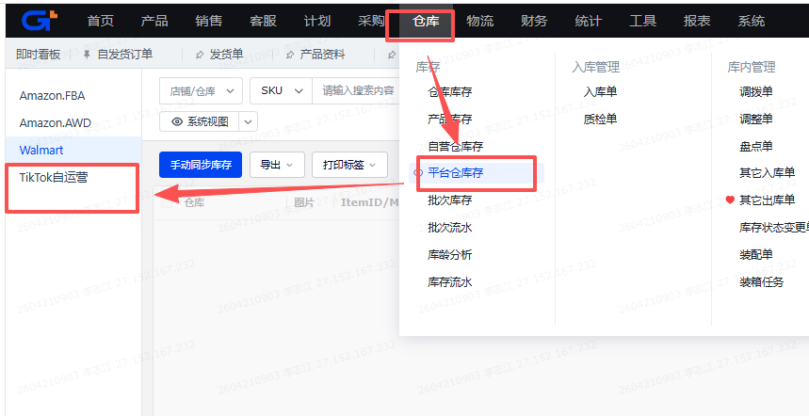
 |  |  | 英国退货仓在途量 |  |  |  | 调拨待出库+调拨待出运+在途量 |  | TK库存检查 |  |  |  |  | 6/4 修改
海外在库库存 |  | 总库存-1 | 海外在库总库存 |  |  |  |  | 美国站点： =谷仓-1加万邑通USKY3-1加万邑通USWC-1加万邑通USWC2-1加国内仓-1加FBT-1（接口能不能抓到？）加FBA(空着)-1 英国站点： =国内仓-1加英国退货仓-1 | TK库存检查 |  |  |  |  |  | 1，字段名”国内仓-2“修改
 |  |  | 积加-万邑通USKY3 |  | 站点产品库存-自定义导出 | TK库存检查的"SKU"=站点产品库存-自定义导出的 "SKU" | 可用量 | 筛选仓库为万邑通:USKY3_Warehouse | TK库存检查 |  |  |  |  |  | 1，字段名”万邑通USKY3-1“修改
 |  |  | 积加-万邑通USWC2 |  | 站点产品库存-自定义导出 | 站点产品库存-自定义导出的 "SKU"=TIKTOK-在线商品的"SKU" | 可用量 | 筛选仓库为万邑通:USWC2_Warehouse | TK库存检查 |  |  |  |  |  | 1，字段名”万邑通USWC2-1“修改
 |  |  | 积加-万邑通USWC |  | 站点产品库存-自定义导出 | 站点产品库存-自定义导出的 "SKU"=TIKTOK-在线商品的"SKU" | 可用量 | 筛选仓库为万邑通:USWC_Warehouse | TK库存检查 |  |  |  |  |  | 1，字段名”万邑通USWC-1“修改
 |  |  | 积加-谷仓美西仓库 |  | 站点产品库存-自定义导出 | 站点产品库存-自定义导出的 "SKU"品的"SKU" | 可用量 | 筛选仓库为美国TK-艾斯特尼-美国谷仓:美西仓库 | TK库存检查 |  |  |  |  |  | 1，字段名”谷仓1“修改
 |  | FBA(空着)-1 | 积加-FBA仓库 |  |  |  |  |  | TK库存检查 |  |  |  |  |  | 1，字段名”FBT-2（积加4月会上暂时空着）“修改
 |  | FBT-1（接口能不能抓到？） | 积加-FBT可用 |  | 积加-平台仓库存导出 | 积加-平台仓库存导出-TikTok.FBT库存-自定义导出-000103272-20260604130906，可用量 | 可用量 |  | TK库存检查 |  |  |  |  |  | 1，字段名”FBT可用量“修改
 |  |  | 三方仓可用量 |  |  |  |  |  | TK库存检查
 |  | 英国退货仓-1 | 积加-英国退货仓 |  | 站点产品库存-自定义导出 | 站点产品库存-自定义导出的 "SKU"=TIKTOK-在线商品的"SKU" | 可用量 | 筛选仓库为万邑通:UKTW Warehouse和美国TK-艾斯特尼-英国退件仓:英国仓 | TK库存检查
店铺应该被同步的库存 |  |  | 店铺应该被同步的库存 |  |  |  |  | 店铺应该被同步的库存=国内在库E15+海外在库E28 | TK库存检查
店铺实际被同步库存的情况 |  | 总库存-2 | 店铺侧被同步的总库存 |  |  |  |  | 店铺侧被同步的总库存=在线商品库存数量下可用数量下浮所有仓库的总和（以下几个仓是我从店铺后台导出的所有仓，未来可能要增加，这个部分需要讨论 | TK库存检查 |  |  |  |  |  | 1，字段名“总库存-2”修改
 |  |  | 店铺侧-美国TK厦门直邮仓 |  | 积加-商品管理-可用库存 |  | 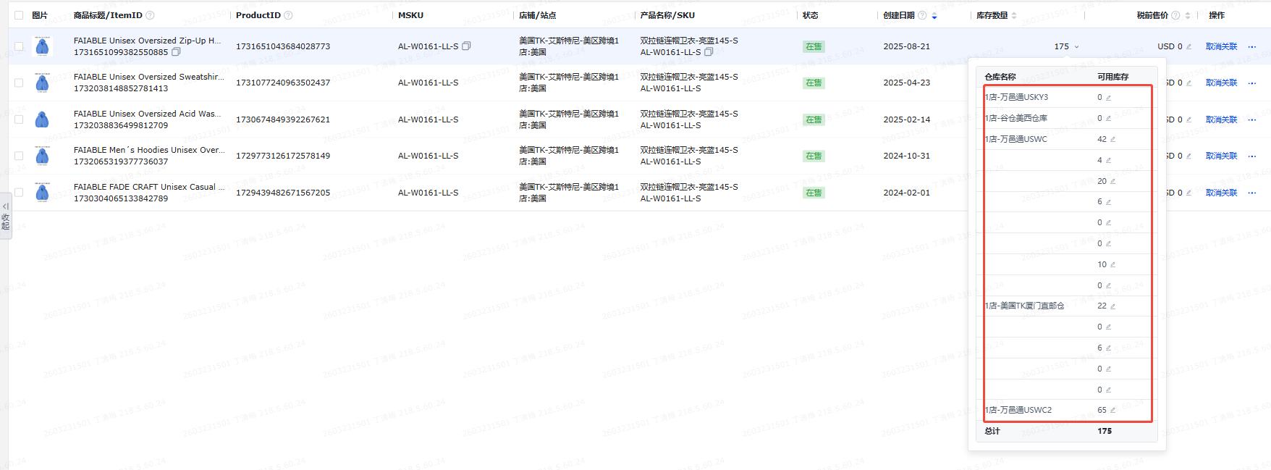 |  | TK库存检查
 |  |  | 店铺侧-万邑通USKY3 |  | 积加-商品管理-可用库存 |  |  |  | TK库存检查 |  |  |  |  |  | 1，字段名”万邑通USKY3-2“修改
 |  |  | 店铺侧-万邑通USWC2 |  | 积加-商品管理-可用库存 |  |  |  | TK库存检查 |  |  |  |  |  | 1，字段名”万邑通USWC2-2“修改
 |  |  | 店铺侧-万邑通USWC |  | 积加-商品管理-可用库存 |  |  |  | TK库存检查 |  |  |  |  |  | 1，字段名"万邑通USWC-2"修改
 |  |  | 店铺侧-谷仓美西仓库 |  | 积加-商品管理-库存数量下-可用库存 |  |  |  | TK库存检查 |  |  |  |  |  | 1，字段名”谷仓-2“修改
 |  |  | 店铺侧-FBA仓库 |  | 积加-商品管理-可用库存 |  |  |  | TK库存检查 |  |  |  |  |  | 1，字段名”FBA(空着)-2“修改
 |  |  | 店铺侧-FBT可用 |  |  |  | 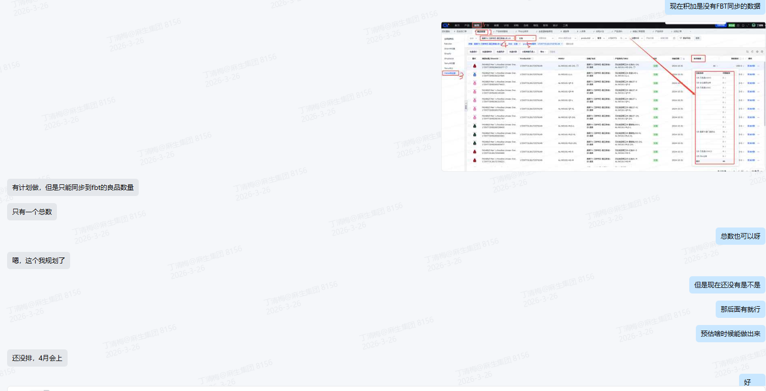 |  | TK库存检查 |  |  |  |  |  | 经过验证，总的减去 6个，剩余的就是 fbt 的可用库存
 |  |  | 店铺侧-英国退货仓 |  | 积加-商品管理-可用库存 |  |  |  | TK库存检查
 |  |  | FC03_ATL1 |  | TK店铺后台下载商品管理 |  | 可用量 |  | TK库存检查 |  | 这个fbt 的明细，不需要，需要核对下 fbt的仓，是否可以通过积加哪里获取 |  |  | 6/4 修改 | 1，新增字段，这个字段需要讨论一下取值，积加看不了那么清楚，源头是TK最清楚
 |  |  | FC04_EWR2 |  | TK店铺后台下载商品管理 |  | 可用量 |  | TK库存检查 |  |  |  |  | 6/4 修改 | 1，新增字段，这个字段需要讨论一下取值，积加看不了那么清楚，源头是TK最清楚
 |  |  | FC01_ONT2 |  | TK店铺后台下载商品管理 |  | 可用量 |  | TK库存检查 |  |  |  |  | 6/4 修改 | 1，新增字段，这个字段需要讨论一下取值，积加看不了那么清楚，源头是TK最清楚
 |  |  | TikTok_Newville(PA)_FC |  | TK店铺后台下载商品管理 |  | 可用量 |  | TK库存检查 |  |  |  |  | 6/4 修改 | 1，新增字段，这个字段需要讨论一下取值，积加看不了那么清楚，源头是TK最清楚
 |  |  | FC02_ORD1 |  | TK店铺后台下载商品管理 |  | 可用量 |  | TK库存检查 |  |  |  |  | 6/4 修改 | 1，新增字段，这个字段需要讨论一下取值，积加看不了那么清楚，源头是TK最清楚
 |  |  | TikTok_Eastvale(CA)_FC |  | TK店铺后台下载商品管理 |  | 可用量 |  | TK库存检查 |  |  |  |  | 6/4 修改 | 1，新增字段，这个字段需要讨论一下取值，积加看不了那么清楚，源头是TK最清楚
 |  |  | TikTok_Perris(CA)_FC |  | TK店铺后台下载商品管理 |  | 可用量 |  | TK库存检查 |  |  |  |  | 6/4 修改 | 1，新增字段，这个字段需要讨论一下取值，积加看不了那么清楚，源头是TK最清楚
 |  |  | FC06_HOU2 |  | TK店铺后台下载商品管理 |  | 可用量 |  | TK库存检查 |  |  |  |  | 6/4 修改 | 1，新增字段，这个字段需要讨论一下取值，积加看不了那么清楚，源头是TK最清楚
 |  |  | FC05_HOU1 |  | TK店铺后台下载商品管理 |  | 可用量 |  | TK库存检查 |  |  |  |  | 6/4 修改 | 1，新增字段，这个字段需要讨论一下取值，积加看不了那么清楚，源头是TK最清楚
 |  |  | FC07_ONT3 |  | TK店铺后台下载商品管理 |  | 可用量 |  | TK库存检查 |  |  |  |  | 6/4 修改 | 1，新增字段，这个字段需要讨论一下取值，积加看不了那么清楚，源头是TK最清楚
 |  |  | FC10_ORD2 |  | TK店铺后台下载商品管理 |  | 可用量 |  | TK库存检查 |  |  |  |  | 6/4 修改 | 1，新增字段，这个字段需要讨论一下取值，积加看不了那么清楚，源头是TK最清楚
 |  |  | FC09_ATL2 |  | TK店铺后台下载商品管理 |  | 可用量 |  | TK库存检查 |  |  |  |  | 6/4 修改 | 1，新增字段，这个字段需要讨论一下取值，积加看不了那么清楚，源头是TK最清楚
 |  |  | FC11_ONT5 |  | TK店铺后台下载商品管理 |  | 可用量 |  | TK库存检查 |  |  |  |  | 6/4 修改 | 1，新增字段，这个字段需要讨论一下取值，积加看不了那么清楚，源头是TK最清楚
 |  |  | FC12_HOU3 |  | TK店铺后台下载商品管理 |  | 可用量 |  | TK库存检查 |  |  |  |  | 6/4 修改 | 1，新增字段，这个字段需要讨论一下取值，积加看不了那么清楚，源头是TK最清楚
 |  |  | FC14_EWR4 |  | TK店铺后台下载商品管理 |  | 可用量 |  | TK库存检查 |  |  |  |  | 6/4 修改 | 1，新增字段，这个字段需要讨论一下取值，积加看不了那么清楚，源头是TK最清楚
 |  |  | FC15_SEA1 |  | TK店铺后台下载商品管理 |  | 可用量 |  | TK库存检查 |  |  |  |  | 6/4 修改 | 1，新增字段，这个字段需要讨论一下取值，积加看不了那么清楚，源头是TK最清楚
 |  |  | FC16_ORD3 |  | TK店铺后台下载商品管理 |  | 可用量 |  | TK库存检查 |  |  |  |  | 6/4 修改 | 1，新增字段，这个字段需要讨论一下取值，积加看不了那么清楚，源头是TK最清楚
库存差异=店铺后台库存-实际应该被同步 |  | 库存总差异 | 库存总差异=店铺后台库存-实际应该被同步 |  |  |  |  | E38店铺侧被同步的总库存-E37店铺应该被同步的库存 |  |  |  |  |  | 6/4 修改 | 1，新增字段，识别差异的情况
 |  | 国内仓-3 | 美国TK厦门直邮仓同步差异 |  |  |  |  | E39店铺侧-美国TK厦门直邮仓-E19国内在库库存 | TK库存检查 |  |  |  |  | 6/4 修改
 |  | 万邑通USKY3-3 | 万邑通USKY3同步差异 |  |  |  |  | E40店铺侧-万邑通USKY3-E29积加-万邑通USKY3 | TK库存检查 |  |  |  |  | 6/4 修改
 |  | 万邑通USWC2-3 | 万邑通USWC2同步差异 |  |  |  |  | E41店铺侧-万邑通USWC2-E30积加-万邑通USWC2 | TK库存检查 |  |  |  |  | 6/4 修改
 |  | 万邑通USWC-3 | 万邑通USWC同步差异 |  |  |  |  | E42店铺侧-万邑通USWC-E31积加-万邑通USWC | TK库存检查 |  |  |  |  | 6/4 修改
 |  | 谷仓-3 | 谷仓美西仓同步差异 |  |  |  |  | E43店铺侧-谷仓美西仓库-E32积加-谷仓美西仓库 | TK库存检查 |  |  |  |  | 6/4 修改
 |  | FBA(空着)-3 | FBA仓同步差异 |  |  |  |  | E44店铺侧-FBA仓库-E33积加-FBA仓库 | TK库存检查 |  |  |  |  | 6/4 修改
 |  | FBT-3 | FBT同步差异 |  |  |  |  | E45店铺侧-FBT可用-E34积加-FBT可用 | TK库存检查 |  |  |  |  | 6/4 修改
 |  | 英国退货仓-3 | 英国退货仓差异 |  |  |  |  | E46店铺侧-店铺侧-英国退货仓-E34积加-E35积加-英国退货仓 | TK库存检查 |  |  |  |  | 6/4 修改
异常判断 |  | 异常仓库 | 异常仓库
 |  | 库存总差异 | 库存总差异=店铺后台库存数量-实际应该被同步数量 |  |  |  |  | 库存总差异=店铺后台库存数量-实际应该被同步数量 | TK库存检查
 |  | 库存阀值设置 | 库存阀值设置 | 积加-自动调整库存功能-针对SKU维度设置的阀值，用来判断库存差值是属于阀值类型还是 | 调库存规则 |  |  | 调库存规则 | TK库存检查 |  |  | 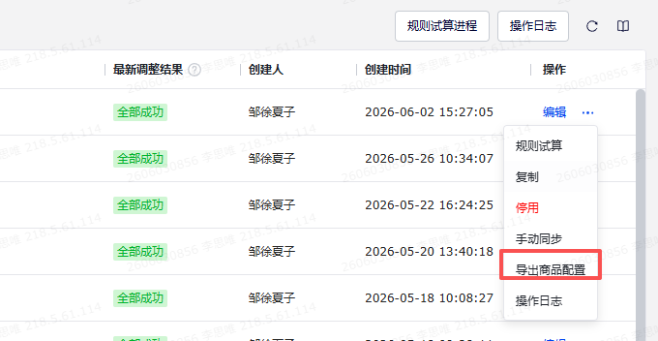 |  | 6/4 修改 | 1，新增字段，用于识别库存阀值设置，评估异常类型
 |  | 库存是否异常 | 库存是否异常 |  |  |  |  | 库存总差异不等于0的情况下标记异常 | TK库存检查
 |  | 异常类型 | 异常类型 |  |  |  |  | 0<库存总差异<=阀值，类型：阀值问题，提示：库存到达阀值，调整阀值or备货 库存总差异>阀值，类型：少同步，提示：库存同步数量少了，安排检查库存 库存总差异<0, 类型：超卖风险，提示：实际没那么多库存，可能超卖，立即检查 | TK库存检查 |  |  |  |  | 6/4 修改 | 1，新增异常类型；2，增加每个异常类型下的提示

1，筛选增加异常仓库
2，同步这个位置提示词从“全部”改成“异常类型） | 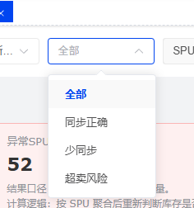
3，日期的筛选想要探讨一下，需要筛选日期吗？一般是看最新的？历史的库存我们没用了
4，增加自定义列配置功能类似积加，增加自定义视图功能类似积加 | 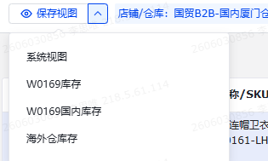 | 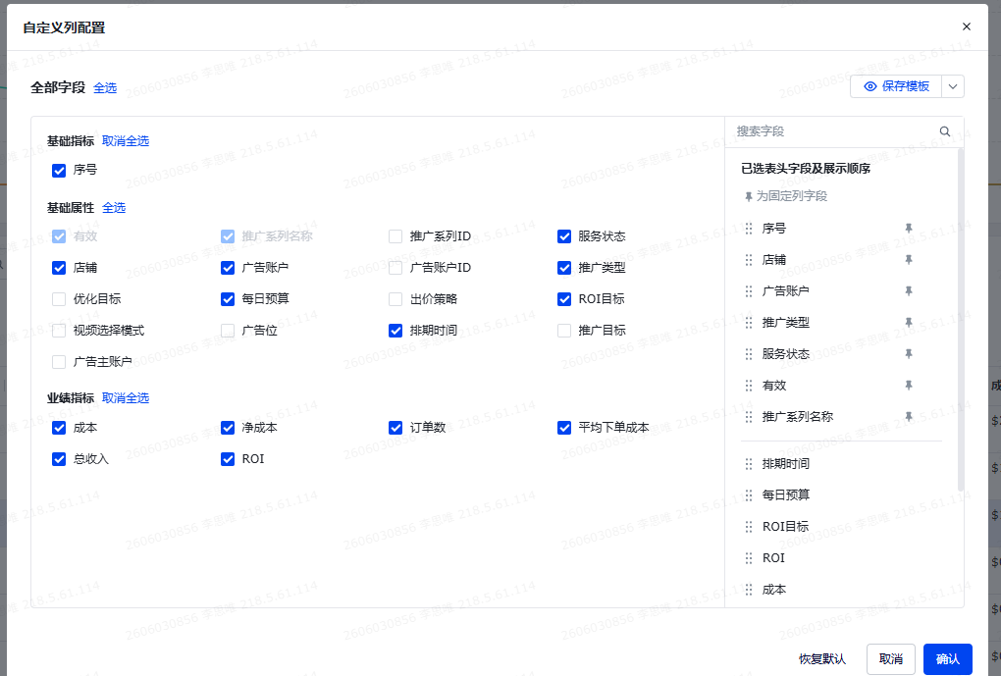
5，点击这个异常，可以直接跳出异常的明细 | 
6，SPU下下可以做SKU的折叠功能？
7，提示看板上，希望展示的库存是： PID看板：SKU总数，海外在库总库存，还在在途总库存，国内总库存，阀值同步异常数，少同步异常数，超卖风险异常数 异常数部分支持筛选出异常部分 SPU看板：SPU总数，海外在库总库存，还在在途总库存，国内总库存，阀值同步异常数，少同步异常数，超卖风险异常数 异常数部分支持筛选出异常部分 | 
8，涉及到数字的部分，需要有升降序的功能，默认视图保持降序排列

